상품제안서
수첩형 컬러 떡메모지(주문제작형) | 상품코드: S26527

 |  |  |  |  |  |  | 02-713-8555 | www.synergygift.co.kr
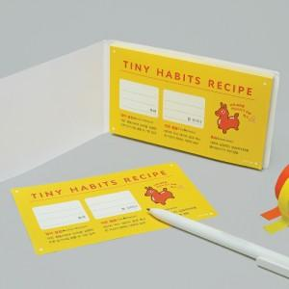

【상세/제작정보】 | 표지 내지 풀칼라인쇄 한박스당 200개입

【인쇄/포장옵션】 | 풀칼라 / OPP(비닐)

【공급단가】 | 수량 | 1,000~ | 2,000~ | 3,000~ | 5,000~ | 10,000~
*VAT별도 | 50매 | 750원 | 690원 | 630원 | 580원 | 530원
 | 100매 | 1,080원 | 980원 | 880원 | 780원 | 700원

【상품 URL】 | https://www.synergygift.co.kr:443/src/goods_detail.php?gdno=26527

